Punto 1
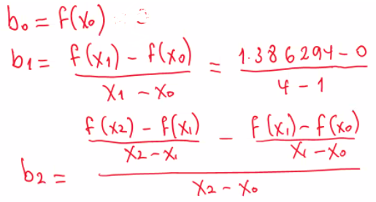
Interpolacion de Newton de segundo grado

grado del polinomio
2

X0 | x1 | x2 | X
-4 | -3 | 0 | -1

F(x0) | F(x1) | F(x2) | F(x)
24 | 19 | -8 | 3

b0 | b1 | b2
24 | -5 | -1

F(x) calculada | Ea
3 | 0

